Sheet1
Тест Кейс №/ID | TC-LR-HS-001
Проект | https://lenta.ru/
Компонент | Главный экран
Дата | 10.09.2023
Тестировщик | Кирьяков
Проверил
Дата проверки

Название/заголовок | Главный экран. Статьи
Описание: | Проверить, что пользователь может видеть/прочесть статьи на главном экране
Предусловия: | Открыта главная страница сайта https://lenta.ru/
Тестовые данные:

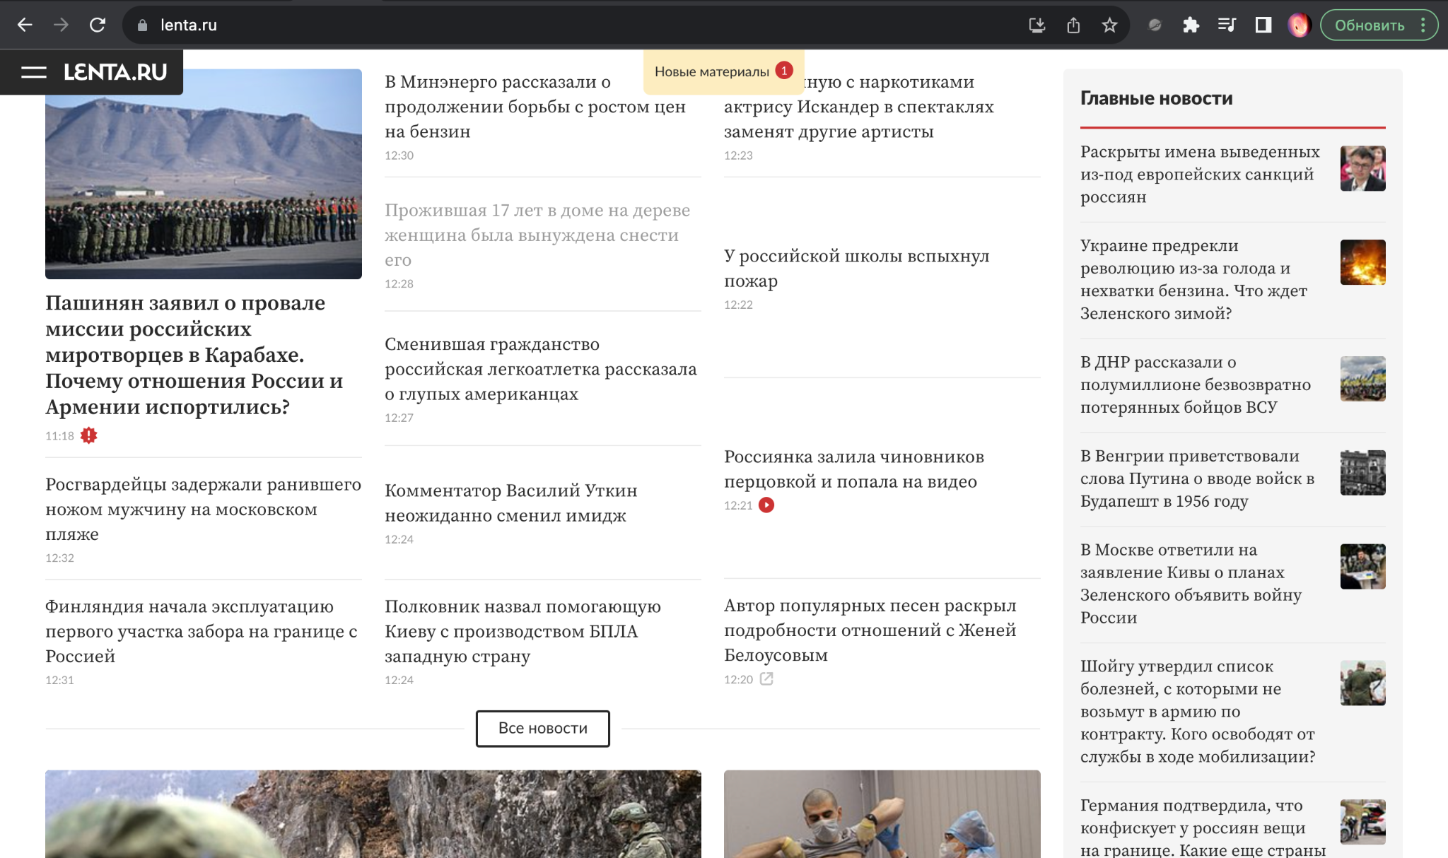
Шаг | Описание шага | Ожидаемый результат
1 | Проскролить страницу и проверить отображение "плиток" статей | Все заголовки статей отображены на главном экране
Дополнительные материалы: | Главное меню Chrome 116.0.5845.179 +MacOs(Разрешение:1920х1200)

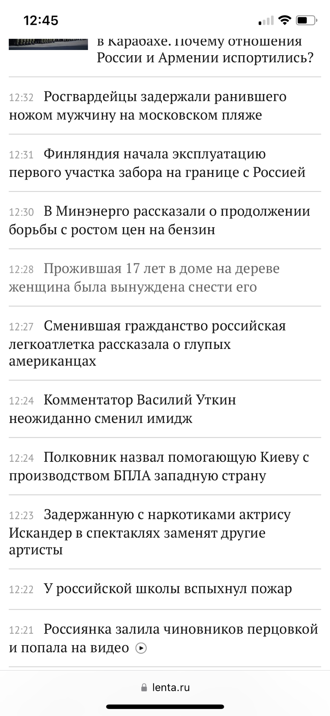
 | Главное меню Safari 16.3 +IOS(Разрешение:768х1024)"

